상품제안서
아리랑 로트2 자개 USB메모리+자개 명함케이스+자개볼펜 3종세트(4GB~128GB) | 상품코드: F25488

 |  |  |  |  |  |  | 02-412-0044 | www.easy1.co.kr
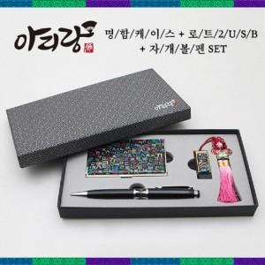

【상세/제작정보】 | <p>※ 4G, 128G 전화문의 부탁드립니다.</p>

【인쇄/포장옵션】 | 레이저 / 포장지포장

【공급단가】 | 수량 | 50~ | 100~ | 500~ | 1,000~ | 2,000~
*VAT별도 | 8G | 29,400원 | 28,910원 | 28,170원 | 27,680원 | 26,950원
 | 16G | 31,800원 | 31,270원 | 30,470원 | 29,940원 | 29,150원
 | 32G | 34,200원 | 33,630원 | 32,770원 | 32,200원 | 31,350원
 | 64G | 39,000원 | 38,350원 | 37,370원 | 36,720원 | 35,750원

【상품 URL】 | https://dev.easy1.co.kr:443/src/goods_detail.php?gdno=25488

